試合会場地図１
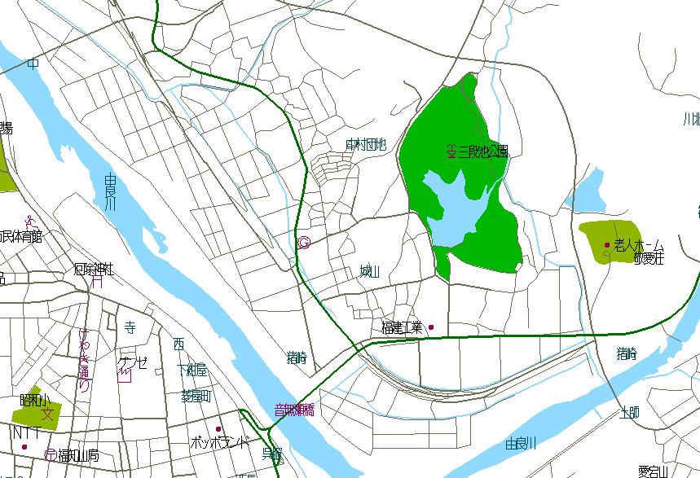
福知山市三段池公園
多目的グラウンド
（三段池ﾗﾋﾞﾊｳｽﾌｨｰﾙﾄﾞ）

試合会場
住 所 | 福知山市字猪崎３７７-1
福知山市三段池公園多目的グラウンド
（三段池ラビハウスフィールド）
三段池公園体育館 ℡０７７３-２３ -６２９５

